システム構成図
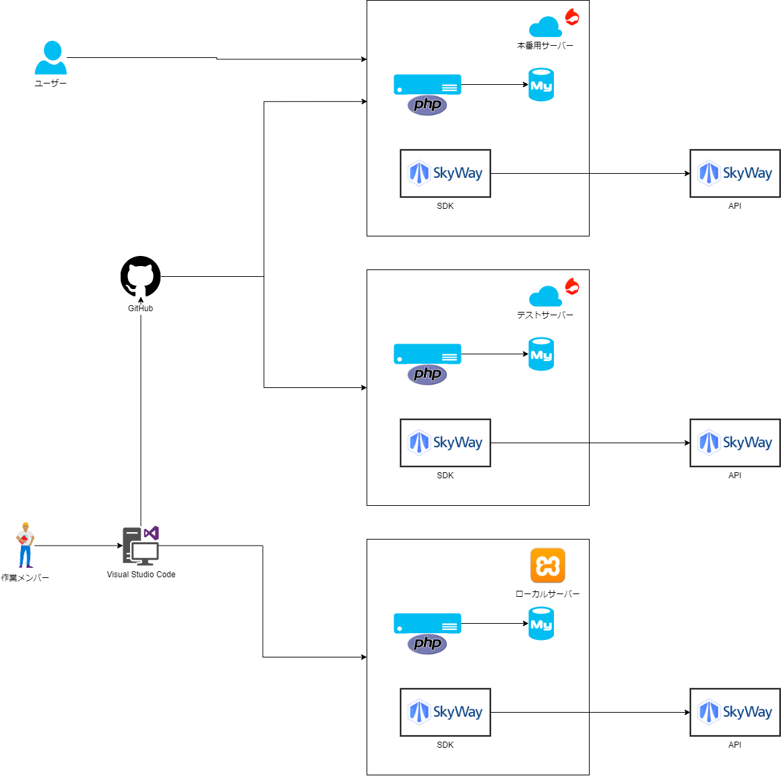
システム構成図
共通情報 | システム名 | 副業サポートアプリ | 作成者 | 高橋幸暉
 | 工程名 |  | 作成日付 | 2021-09-30
 | ドキュメント名 |  | バージョン | v1.0
 |  |  | 更新者
 |  |  | 更新日付

